Chi tiết địa chất
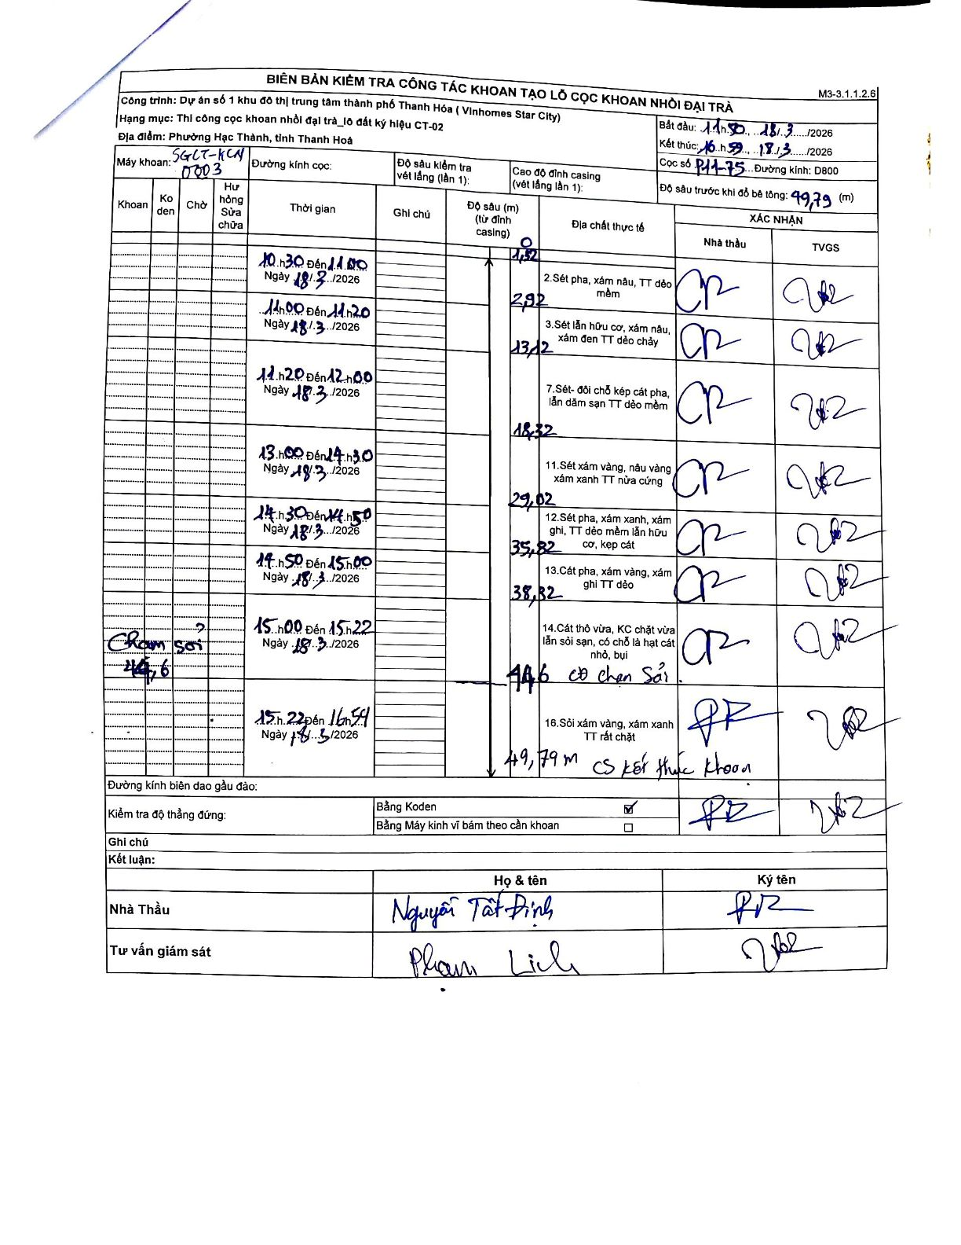
Dự án | Star City Thanh Hóa
Hạng mục | Thi công cọc khoan nhồi, tường vây cho các hạng mục_Lô CT-02
Tên bộ phận | Lô đất ký hiệu CT-02
Số hiệu cọc | P11-75
Tên Máy khoan | SGCT-KCN0003
Đường kính | D800
Bắt đầu thi công | 11:50 18/03/2026
Kết thúc thi công | 16:59 18/03/2026

Địa chất TT | Đường kính | Mô tả lớp thiết kế | Từ (h) | Đến (h) | Cao độ từ | Cao độ đến | T.Gian (h) | Dài (m) | V (m/h) | Ghi chú
1 | D800 | Sét pha, xám nâu, TT dẻo mềm | 10:30 18/03/2026 | 11:00 18/03/2026 | 0 | -1.52 | 0.5 | 1.52 | 3.04
2 | D800 | Sét lẫn hữu cơ, xám nâu, xám đen TT dẻo chảy | 11:00 18/03/2026 | 11:20 18/03/2026 | -1.52 | -2.92 | 0.33 | 1.4 | 4.2
3 | D800 | Sét- đồi chỗ kẹp cát pha, lẫn dăm sạn TT dẻo mềm | 11:20 18/03/2026 | 12:00 18/03/2026 | -2.92 | -13.12 | 0.67 | 10.2 | 15.3
4 | D800 | Sét xám vàng, nâu vàng, xám xanh TT nửa cứng | 13:00 18/03/2026 | 14:30 18/03/2026 | -13.12 | -18.32 | 1.5 | 5.2 | 3.47
5 | D800 | Sét pha, xám xanh, xám ghi, TT dẻo mềm lẫn hữu cơ, kẹp cát | 14:30 18/03/2026 | 14:50 18/03/2026 | -18.32 | -29.02 | 0.33 | 10.7 | 32.1
6 | D800 | Cát pha, xám vàng, xám ghi TT dẻo | 14:50 18/03/2026 | 15:00 18/03/2026 | -29.02 | -35.82 | 0.17 | 6.8 | 40.8
7 | D800 | Cát thô vừa, KC chặt vừa lẫn sỏi sạn, có chỗ là hạt cát nhỏ, bụi | 15:00 18/03/2026 | 15:22 18/03/2026 | -35.82 | -44.6 | 0.37 | 8.78 | 23.95 | Có chạm sỏi tại 44.6m; có cao độ trung gian ghi nhận tại 38.82m.
8 | D800 | Sỏi xám vàng, xám xanh TT rất chặt | 15:22 18/03/2026 | 16:59 18/03/2026 | -44.6 | -49.79 | 1.62 | 5.19 | 3.21 | 49.79m cơ sở kết thúc khoan.

ẢNH BIÊN BẢN GỐC

